Sheet1
测试内容及结果：
[global]
enable不配置或配置名拼写错误为enabl | 日志中提示config.ini配置错误: 没有在global section中找到enable的配置
enable=a | 日志中提示config.ini配置错误: enable的值必须是0或者1，你的值是a

port不配置或配置名拼写错误为port1 | 日志中提示config.ini配置错误: 没有在global section中找到port的配置
port=8281 | 日志中提示Unable to sendViaPost to url[http://127.0.0.1:8281] 即无法连接到webservice
port=a8280 | 日志中提示config.ini配置错误: port要求填写的是端口号，你的值是a8280

username不配置或名拼写错误为usernam | 日志中提示config.ini配置错误: 没有在global section中找到username的配置
username=guanh | 日志中提示webservice登录失败，结果：61447

root不配置或配置名拼写错误为roo | 日志中提示config.ini配置错误: 没有在global section中找到root的配置
root=\\192.168.2.8/temp/liuyc | 日志中提示config.ini配置错误: root所配置的路径不能是共享目录，你的值是\\192.168.2.8/temp/liuyc
root=res/ipg1 | 日志中提示config.ini配置错误: 没找到root所配置的路径，你的值是res/ipg1
root=res/ftpserver.jks | 日志中提示config.ini配置错误: root所配置的路径不是文件夹类型，你的值是res/ftpserver.jks

mode不配置或配置名拼写错误为mod | 日志中提示config.ini配置错误: 没有在global section中找到mode的配置
mode=a | 日志中提示config.ini配置错误: mode的值必须是1或2或3，你的值是a

encrypt不配做或拼写错误为encryp | 不记录日志，当做用户没有配置encrypt, 日志：你的配置信息为：Config{enable='1', port='8280', username='guanhq', root='res/ipg', mode='2', encrypt='null', decrypt='test'}
decrypt不配做或拼写错误为decryp | 不记录日志，当做用户没有配置decrypt， 日志：你的配置信息为：Config{enable='1', port='8280', username='guanhq', root='res/ipg', mode='2', encrypt='admin', decrypt='null'}
mode=2时，配置encrypt=192.168*~192.169* | 日志中提示config.ini配置错误: ip使用范围的形式时不能使用通配符
mode=2时，配置decrypt=192.168*~192.169* | 日志中提示config.ini配置错误: ip使用范围的形式时不能使用通配符

先清空日志
上面的都配置好之后，开始使用客户端来测试程序 | Config{enable='1', port='8280', username='guanhq', root='res/ipg', mode='1', encrypt='guanhq', decrypt='test'}
FileZilla客户端
使用guanhq登录 | (下面记录的文件名仅个人测试使用，不同路径不同文件名)
1、上传“20m明文.doc” | 会在ipg目录下创建了encryptedDir和decryptedDir， 并且分别存在/29/1e/9c/291e9caaabca3ae582ea3321b0d803ea24efcf2f文件，并且一个是明文一个是密文 （我这里的上传路径是“E:\我的临时文件夹\apache-ftpserver-1.1.1\res\home”，通过sha1计算结果匹配） 主目录的文件就是上传的文件，后面也一样，不再说明
2、上传“20m明文 - 中断.doc”一部分，然后结束上传 | encryptedDir和decryptedDir下都创建了\95\e1\19目录，但里面没有文件
3、续传/覆盖“20m明文 - 中断.doc”至完成上传 | \95\e1\19目录下有文件95e119ae97b9b4343b8af7d8ab1aaad3f7776b62，一个是明文一个是密文
4、上传“20m密文.doc” | \3e\10\3c\3e103c6a6c8ef05097b8928590cf805d158b35cc，效果同上，一个明文一个密文
5、上传“20m密文 - 中断.doc”一部分，然后结束上传 | 创建\74\ac\78目录，里面没有文件
6、续传/覆盖“20m密文 - 中断.doc” | \74\ac\78\74ac78a58b1d54bef75475fdae82d9041fb35380
这个时候查看一下日志，有没有什么错误 | 没有错误，同时清空日志，避免日志太多后续测试不好观察
7、在客户端上创建目录“创建目录”，并进入该目录 | 主目录下同样创建了“创建目录”目录
8、同时选中4个文件“20m明文.doc”、“20m明文 - 中断.doc”、“20m密文.doc”、“20m密文 - 中断.doc”，然后上传 | 能看到文件能同时传输，生成 \58\8f\cf\588fcf05654870180b106022eb54939065463644 \18\e5\39\18e539f7408c78875b444c1fcd0c5bae2c4db586 \87\86\ff\8786ffddfca35898f25e068626c8ad3b73dd2b82 \62\08\ad\6208ad77654e42a2abde239542db89b84e11b060
9、查看日志有没有错误 | 没有错误，清空日志
10、创建目录“b”，这个时候结构是“/创建目录/b”，用来测试移动
11、选中“20m密文 - 中断.doc”、“20m明文 - 中断.doc”，移动到b目录 | 生成 \f3\c4\7f\f3c47f86cf8d658d51fb722ddae08cde0dfad77e \39\bd\6a\39bd6a23227795539a6d3f57c5df84eda038fdab 原来的\87\86\ff\8786ffddfca35898f25e068626c8ad3b73dd2b82 \62\08\ad\6208ad77654e42a2abde239542db89b84e11b060删除了，是指文件删除，目录仍在的
12、把b目录移动到上一级 | 生成 \c8\c0\af\c8c0af0e9e8663f17d8f4c5d67f0696b82792299 \ce\75\94\ce75940b99e4b4d1801dc27ada41e7185d912a47 原来的\f3\c4\7f\f3c47f86cf8d658d51fb722ddae08cde0dfad77e \39\bd\6a\39bd6a23227795539a6d3f57c5df84eda038fdab删除了
13、查看日志有没有错误 | 没有错误，清空日志
14、删除“创建目录”下的“20m明文.doc”、“20m密文.doc” | \58\8f\cf\588fcf05654870180b106022eb54939065463644 \18\e5\39\18e539f7408c78875b444c1fcd0c5bae2c4db586删除了
15、删除b目录 | \c8\c0\af\c8c0af0e9e8663f17d8f4c5d67f0696b82792299 \ce\75\94\ce75940b99e4b4d1801dc27ada41e7185d912a47删除了
16、上传“20m明文.doc”到“创建目录”，用来测试重命名 | \18\e5\39\18e539f7408c78875b444c1fcd0c5bae2c4db586
17、重命名“创建目录”下的“20m明文.doc”，改为“20m.doc” | \18\e5\39\18e539f7408c78875b444c1fcd0c5bae2c4db586删除了 生成了\45\b0\75\45b075f1e9a74ce94e9b1cb430b1975e046eec98， 正是E:/我的临时文件夹/apache-ftpserver-1.1.1/res/home/创建目录/20m.doc的sha1值
18、重命名“创建目录”为“a” | \45\b0\75\45b075f1e9a74ce94e9b1cb430b1975e046eec98删除了， 生成了\ef\d6\06\efd606061ca7baa1a755c3477091f613711f25f2， 正是E:/我的临时文件夹/apache-ftpserver-1.1.1/res/home/a/20m.doc的sha1值
19、查看日志有没有错误 | 没有错误，清空日志， 到这里，上传、续传、移动文件、移动文件夹、删除文件、删除文件夹、重命名文件、重命名文件夹都已经测试
测试下载：
20、先关闭配置，enable=0，重启
21、下载任意文件 | 可以同时下载，可以下载没上传完的文件，源文件是明文下载下来就是明文，源文件是密文下载下来就是密文
22、查看日志有没有错误 | 没有错误，清空日志
23、开启配置，enable=1，重启
24、下载任意已上传完成的文件 | 可以同时下载，下载下来的都是加密的文件，因为当前配置是 mode='1', encrypt='guanhq'
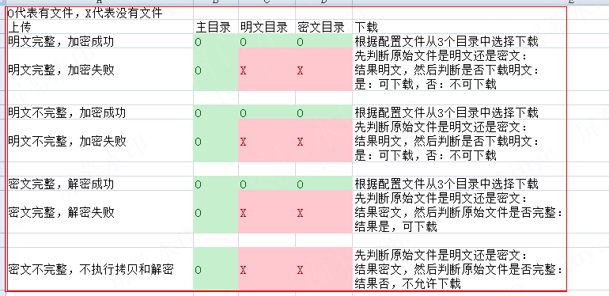
25、上传“20m密文 - 中断.doc”、“20m明文 - 中断.doc”一部分，然后结束上传
26、下载刚才未完成上传的“20m明文 - 中断.doc” | 可以下载，下载下来的文件是不完整的密文文件
27、下载刚才未完成上传的“20m密文 - 中断.doc” | 客户端提示 550 该文件还没上传完成，暂时不允许下载
28、创建目录b，上传一些文件，用来测试下载目录
29、下载目录b | 下载成功，并且都是密文
30、查看日志 | 只有550的提示，其他都是正确的日志，清空日志， 这里已经测试了下载明文、下载密文、下载不完整的明文、下载不完整的密文、下载目录
至此还有加解密失败的情况和mode的修改
31、修改username=xxx，用来测试加解密失败的情况，重启
32、上传“20m明文.doc”、“20m密文.doc” | 日志中记录webservice登录失败，结果：61447
33、上传“20m明文 - 中断,doc”、“20m密文 - 中断.doc”一部分，然后结束上传 | 明文的会记录webservice登录失败，结果：61447， 密文的不会，因为上次不完整不会进行加解密就不会调用登录接口
34、下载“20m明文.doc” | 客户端提示 550 由于文件加密失败，现在不允许下载，请联系相关人员检查
35、下载“20m密文.doc” | 可以下载
36、下载“20m明文 - 中断.doc” | 客户端提示 550 由于文件加密失败，现在不允许下载，请联系相关人员检查
37、下载“20m密文 - 中断.doc” | 客户端提示 550 该文件还没上传完成，暂时不允许下载
38、客户端换一个账号登录，目的测试mode='1',decrypt='test'
39、下载“20m明文.doc” | 可以下载
40、下载“20m密文.doc” | 客户端提示 550 由于文件解密失败，现在不允许下载，请联系相关人员检查
41、下载“20m明文 - 中断.doc” | 可以下载，下载下来的文件是不完整的明文文件
42、下载“20m密文 - 中断.doc” | 客户端提示 550 该文件还没上传完成，暂时不允许下载
43、查看日志 | 没有问题，清空日志， 至此下载也已经测试完成
44、修改encrypt=a,c*d,gua*q,d，重启，然后继续使用guanhq登录客户端 | 目的是测试多项和通配符
45、下载任意已上传完成的文件 | 都是密文
46、修改mode=2，encrypt=192.168.5.159，decrypt=192.168.5.164，重启
47、192.168.5.159下载任意已上传完成的文件 | 都是密文
48、192.168.5.164下载任意已上传完成的文件 | 都是明文
49、修改encrypt=192.168.4*,192.168.5.15*,192.168.6.6，decrypt=decrypt=192.168.3*,192.168.5.160~192.168.5.170,192.168.7.7，重启 | 测试通配符和范围是否正常
50、192.168.5.159下载任意已上传完成的文件 | 都是密文
51、192.168.5.164下载任意已上传完成的文件 | 都是明文
52、这里的ip使用实体机进行测试，虚拟机如果是nat模式，仍然会是主机的ip | 多个ip的情况下未测试，个人认为是客户端使用那个网络，就那个网络的ip
53、修改mode=3，encrypt=E:\我的临时文件夹\apache-ftpserver-1.1.1\res\home,E:\我的临时文件夹\apache-ftpserver-1.1.1\res\home\c\d\*，decrypt=E:\我的临时文件夹\apache-ftpserver-1.1.1\res\home\c，重启
54、下载home目录下的文件 | 都是密文
55、下载/home/c目录下的文件 | 都是明文
56、下载/home/c/d目录下的文件 | 都是密文
57、下载d目录 | 都是密文
58、下载c目录 | c目录下都是明文，d目录下都是密文

使用8uftp | 中文无法正常使用
远程列表显示乱码
无法创建中文名文件夹 命令： MKD 新文件夹 响应： 501 Invalid character in command | 不知道与服务端有没有关，还是客户端的设置？
上传中文名文档也是 命令： STOR 新建文本文档.txt 响应： 501 Invalid character in command
如果按乱码进行操作，是正常的 如： 命令： DELE /鍒涘缓鐩綍/100m瀵嗘枃.doc 响应： 250 Requested file action okay, deleted /鍒涘缓鐩綍/100m瀵嗘枃.doc. 可以正常删除100m密文.doc

英文：
创建文件夹正常，上传明文文件正常，上传密文文件正常，重命名文件正常，重命名文件夹正常，移动文件正常，移动文件夹正常，删除文件夹成功，删除文件成功，明文上传续传正常，密文上传续传正常 | 有时密文解密失败，报-6，说是长度不对，通过查看日志，发现传输类型type A，这个很多客户端都是按自动的，为了避免这种情况，可以在客户端中设置传输类型为二进制 命令： PASV 响应： 227 Entering Passive Mode (192,168,5,159,9,242) 命令： TYPE A 响应： 200 Command TYPE okay. 命令： LIST 响应： 150 File status okay; about to open data connection. 响应： 226 Closing data connection. 状态： 成功取得目录列表 响应： 226 Transfer complete. | 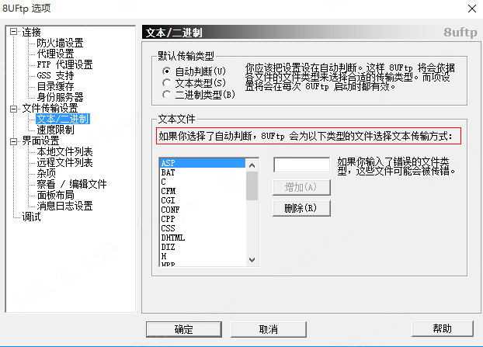

FlashFXP
显示正常
创建文件夹正常，上传明文文件正常，上传密文文件正常，重命名文件正常，重命名文件夹正常，移动文件正常，移动文件夹正常，删除文件夹成功，删除文件成功，明文上传续传正常，密文上传续传正常

chrome浏览器
显示正常
但无法显示输入用户名和密码的窗口， 通过ftp://guanhq:@192.168.5.159:2121也不行 然后设置禁用匿名登录才能进行用户名登录
下载正常

Firefox浏览器
显示乱码，可以通过点击 查看-文字编码-Unicode，解决
下载正常

IE10
必须输入ftp://guanhq@192.168.5.159:2121 直接访问ftp://192.168.5.159:2121只会使用匿名登录不会像火狐一样弹出登录窗口
显示乱码，点击查看-编码-Unicode，解决，但会出现其他不属于文件名的乱码
下载正常

文件资源管理器
输入ftp://guanhq@192.168.5.159:2121
下载正常，创建文件夹正常，没有移动（重命名，不允许），上传正常，删除正常

